202608
ショートレッスンのご案内

いつもとは違う
運動を！
8月

ショートレッスン
とは？
・約15分間で短い簡単なレッスンを実施致します。
レッスン内容は時間によって異なりますのでご了承ください。
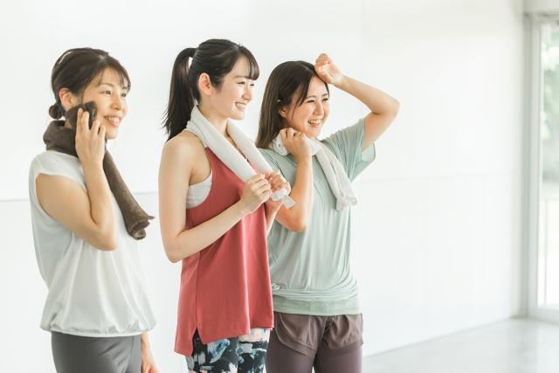

・何回でもご参加いただけますが、満員の場合は参加をお断りする場合が
ございます。

月曜日 |  | 火曜日 | 水曜日 |  | 木曜日 | 金曜日 |  | 土曜日 |  | 日曜日・祝日
10:30:00 | 足腰強化レッスン | セルフタイムデイ | 10:30:00 | リズム体操 | セルフタイムデイ | 10:30:00 | DVDレッスン | 10:30:00 | タオルストレッチ （持ち物：マフラータオル） | セルフタイムデイ
11:00:00 | 柔軟性向上ストレッチ |  | 11:00:00 | ラジオ体操 |  | 11:00:00 | 柔軟性向上ストレッチ | 11:00:00 | ラジオ体操
11:30:00 | 上半身シェイプ |  | 11:30:00 | ダンベルレッスン |  | 11:30:00 | 足の筋力トレーニング （持ち物：タオル） | 11:30:00 | ダンベルレッスン

13:30:00 | のんびりストレッチ |  | 13:30:00 | つる～ズブートキャンプ |  | 13:30:00 | かんたんエアロ | 13:30:00 | 4ミニッツ
14:00:00 | ラジオ体操 |  | 14:00:00 | 柔軟性向上ストレッチ |  | 14:00:00 | ラジオ体操 | 14:00:00 | 柔軟性向上ストレッチ
14:30:00 | かんたんエアロ |  | 14:30:00 | 下半身シェイプ |  | 14:30:00 | タオルストレッチ （持ち物：マフラータオル） | 14:30:00 | DVDレッスン

18:30:00 | ダンベルレッスン |  | 18:30:00 | ダンベルレッスン |  | 18:30:00 | 4ミニッツ | 18:30:00 | ダンベルレッスン

☆☆ご予約不要です☆☆ 楽しみながら一緒にレッスンを行いましょう！初めての方も大歓迎です‼ |  |  |  |  |  |  |  |  | ※ピンク→カーペットのレッスンエリア ※グリーン→立位のレッスンエリア

☆ご予約不要です☆
楽しみながら一緒にレッスンを行いましょう！初めての方も大歓迎です‼

☆ご予約不要です☆
皆様で楽しみながら
一緒にレッスンを
行いましょう♪
初めてのお客様も
大歓迎！

202607
ショートレッスンのご案内
いつもとは違う
運動を！
７月

ショートレッスン
とは？
・約15分間で短い簡単なレッスンを実施致します。
レッスン内容は時間によって異なりますのでご了承ください。

・何回でもご参加いただけますが、満員の場合は参加をお断りする場合が
ございます。

月曜日 |  | 火曜日 |  | 水曜日 |  | 木曜日 | 金曜日 |  | 土曜日 |  | 日曜日
10:30:00 | 柔軟性向上ストレッチ ラジオ体操 | 10:30:00 | 体幹トレーニング | 10:30:00 | タオルストレッチ （持ち物：マフラータオル） | 休館日 | 10:30:00 | マネして動こう リズム体操 | 10:30:00 | DVDレッスン | 10:30:00 | 柔軟性向上ストレッチ ラジオ体操
11:30:00 | 上半身シェイプ | 11:30:00 | DVDレッスン | 11:30:00 | ソーラン節 |  | 11:30:00 | 足の筋力トレーニング （持ち物：タオル） | 11:30:00 | ダンベルレッスン | 11:30:00 | DVDレッスン

13:30:00 | かんたんエアロ （旧リズム体操） | 13:30:00 | ダンベルレッスン | 13:30:00 | のんびりストレッチ |  | 13:30:00 | DVDレッスン | 13:30:00 | 柔軟性向上ストレッチ ラジオ体操 | 13:30:00 | タオルストレッチ （持ち物：マフラータオル）
14:30:00 | ダンベルレッスン | 14:30:00 | 柔軟性向上ストレッチ ラジオ体操 | 14:30:00 | かんたんエアロ （旧リズム体操） |  | 14:30:00 | 柔軟性向上ストレッチ ラジオ体操 | 14:30:00 | タオルストレッチ （持ち物：マフラータオル） | 14:30:00 | 4ミニッツ

☆ご予約不要です☆
皆様で楽しみながら
一緒にレッスンを
行いましょう♪
初めてのお客様も
大歓迎！
18:30:00 | ダンベルレッスン | 18:30:00 | ダンベルレッスン | 18:30:00 | ダンベルレッスン |  | 18:30:00 | ダンベルレッスン | 18:30:00 | ダンベルレッスン

 |  |  |  |  |  |  |  | ※ピンク→カーペットのレッスンエリア ※グリーン→立位のレッスンエリア

Sheet2
4/8

スケジュール更新しました。

ショートレッスン内容
ショートレッスン内容のご案内

柔軟性向上ストレッチ
約10分でヨガマットを使わず立ったまま
行う簡単ストレッチです。

タオルストレッチ
約20分でタオルを使って全身を伸ばして
いくストレッチです。
※ストレッチタオルをご持参ください。

NEW

DVDレッスン
アクトス厳選講師による約10分間のDVDレッスン！キャストとともに楽しく筋トレしていきましょう。
※ヨガマット使用の有無はレッスン内容により異なります。

